test
Formazione Margini e Profitto 2023 dati in % del fatturato
Fatturato | 9,038,616
Fatturato +/- Δ Rimanenze Prodotti | 9,038,616
Consumo di Materie Prime | 6,285,561
Margine Commerciale/Industriale Puro | 2,753,055
Altri ricavi | 82,030
Margine Commerciale/Industriale Allargato | 2,835,085
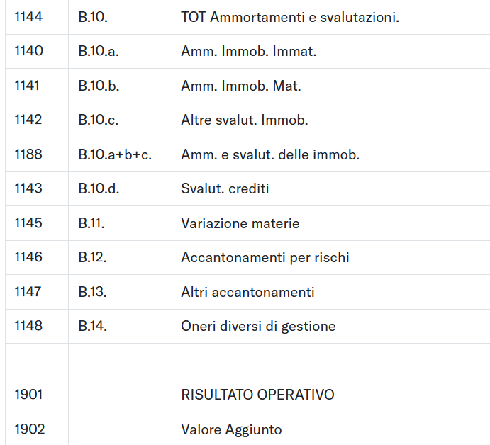
Spese per Servizi | 1,015,920
Costo del lavoro | 1,052,480
+/- Altri Costi e Ricavi Operativi | 122,827
EBITDAR | 643,858
Spese per affitti e noleggi | 25,090
EBITDA margin | 618,768
Ammortamenti e Svalutazioni | 406,552
EBIT margin | 212,216
Gestione finanziaria (interessi e rettifiche) | -44,934
Gestione straordinaria | 1,031
Imposte | 39,284
Profit margin | 129,029

